상품제안서
연필꽂이 큐브형 메모함 | 상품코드: S05537

 |  |  |  |  |  |  | 02-713-8555 | www.synergygift.co.kr
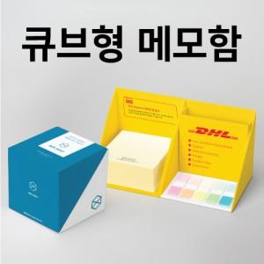 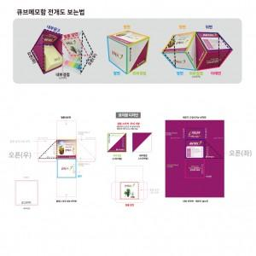

【상세/제작정보】 | 넓고 다양한 인쇄면에 지속적인 광고 노출이 가능한 메모함

【인쇄/포장옵션】 | 케이스풀칼라+내지 1도 / OPP(비닐)

【공급단가】 | 수량 | 100~ | 300~ | 500~ | 1,000~ | 3,000~
*VAT별도 | 떡메모지300매 | 5,100원 | 3,750원 | 3,040원 | 2,910원 | 2,800원
 | 떡메모지400매 | 5,400원 | 4,000원 | 3,290원 | 3,090원 | 2,980원
 | 점착메모지300매 | 5,400원 | 4,000원 | 3,290원 | 3,090원 | 2,800원
 | 점착메모지400매 | 5,650원 | 4,250원 | 3,530원 | 3,320원 | 3,210원

【상품 URL】 | https://www.synergygift.co.kr:443/src/goods_detail.php?gdno=19455

